Sheet1
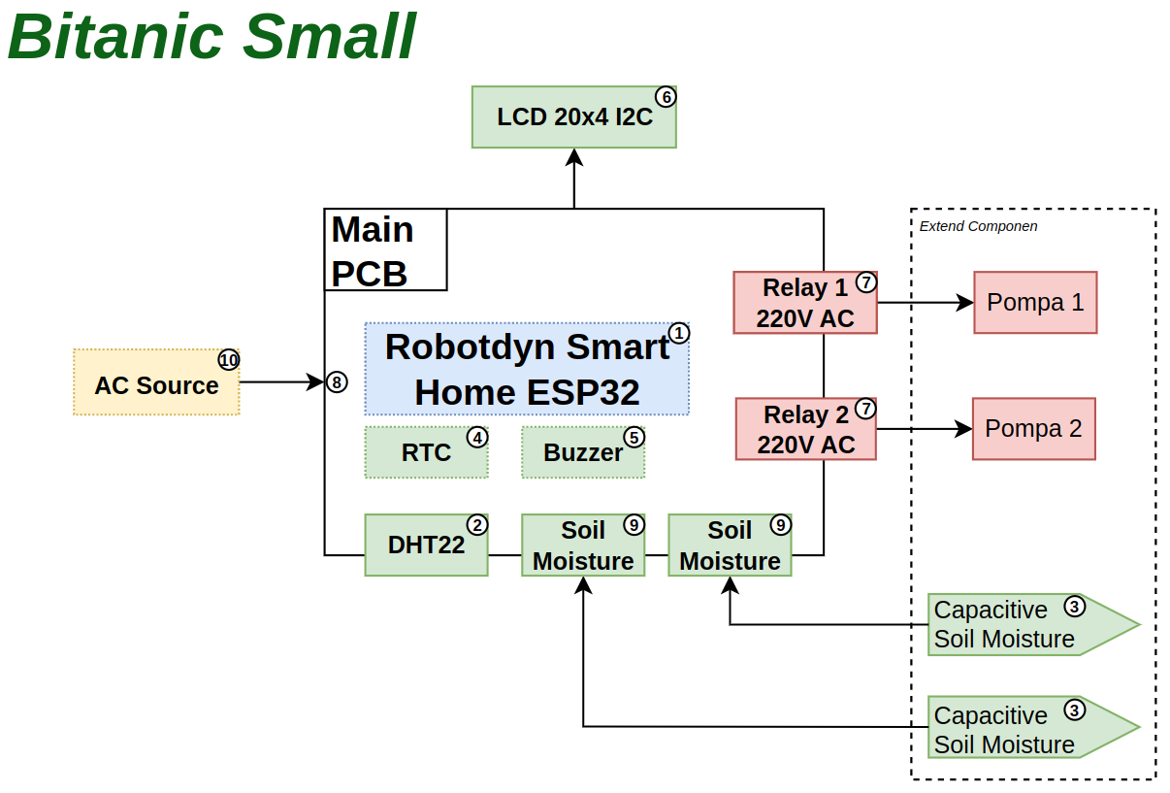

 |  |  | ﻿

﻿
No | Penjelasan | Keterangan
1 | Board Robotdyn Smart Home ESP32 | Modul controller Smart Home
2 | Sensor DHT22 | Koneksi menggunakan Jumper Arduino ke board Robotdyn
3 | Sensor Capacitive Soil Moisture | perangkat memiliki packaging terpisan dari main board dan terhubung menggunakan kabel external
4 | Modul RTC untuk waktu dan tanggal | Koneksi menggunakan Jumper Arduino ke board Robotdyn
5 | Modul Buzzer untuk notivikasi | Koneksi menggunakan Jumper Arduino ke board Robotdyn
6 | Display LCD untuk User Interface | Koneksi menggunakan Jumper Arduino ke board Robotdyn
7 | Stop Kontak | menempel ke box mainboard
8 | Terminal AC 3 in 1 (Terminal, Saklar,Fuse) | Terminal untuk suplay AC ke Main Board
9 | Konektor CB 3 pin | Menghubungkan sensor Soil Moisture ke main board
10 | Kabel Power | Kabel AC 220V

